Feuil1
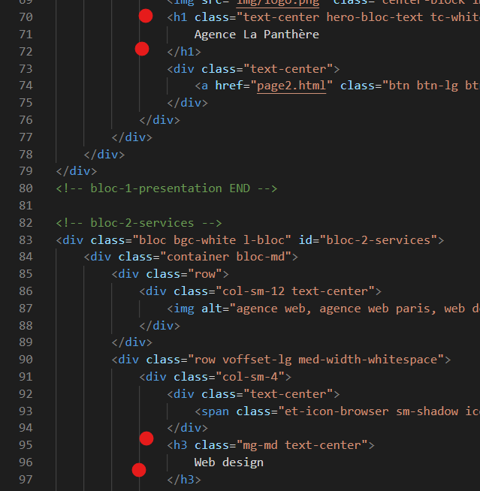
Catégorie | Problème identifié | Explication du problème | Bonne pratique à adopter | Action recommandée | Référence
SEO | La langue du site n'est pas configurée. <html lang="Default"> | Utilisez toujours un attribut de langue sur la balise pour déclarer la langue par défaut du texte dans la page | Changer <html lang="Default"> par <html lang="en"> ou "fr" | preciser la langue Html | Déclaration de langage en HTML (w3.org)

SEO | <meta name="keywords" content="seo, google, site web, site intern | Dans le HTML on peut voir la balise meta keywords. | Meta keywords ne sert plus à grand-chose, donc ne doit plus être utilisés. | Effacer la balise meta keywords. | Google n'utilise pas la balise Meta "keywords" dans les classements Web | Blog Google Search Central | Google Developers

SEO | <meta name="description" content=""> | La balise meta descriptions est vide. | Mettre une description cohérente dans le head du site. | Ajouter une description avec les mots-clés « entreprise web design à Lyon ». | https://support.google.com/webmasters/answer/79812?hl=en

SEO / ACCESSIBILITE | <title>.</title> | Il n'y a pas de titre dans l'head, très mauvais pour le référencement et aussi concernant l'accessibilité du site car il n'y a pas de titre navigateur. | Titre avec le nom du site et les mots souhaités sont indispensables. | Ajouter un titre dans l'head avec le nom du site et les mots-clés souhaités. | https://support.google.com/webmasters/answer/7451184#uniquepagetitles

SEO / ACCESSIBILITE | Il n'y a pas de section header. | Dans le code source de la page on peut voir que le header est une div seulement. | Il est preferable qu'un site web a un header, des sections et un footer, Les balises semantiques sont importante pour un meilleur référencement, | Changer le div en header et mettre une classe adéquate. | https://openclassrooms.com/fr/courses/1603881-apprenez-a-creer-votre-site-web-avec-html5-et-css3/1605881-structurez-votre-page
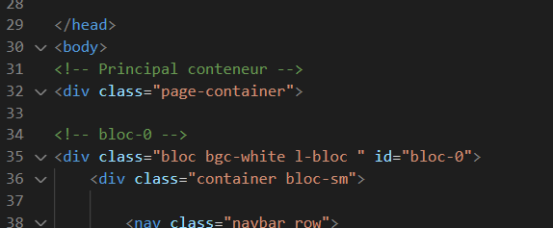

SEO / ACCESSIBILITE | il n'y a pas de section. | Par exemple les sections présentation et service sont des div normaux sans balise sémanthique | Des sections avec des headings sont meilleures pour le seo. | Restructurer le HTML avec des sections et des headings. | https://yoast.com/how-to-use-headings-on-your-site/
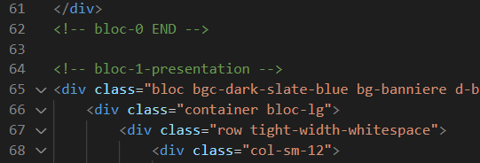

SEO / ACCESSIBILITE | il n'y a pas de section footer. | il n'y a pas de section footer. | Il est preferable que la partie footer soit un footer et non pas une div. | Restructurer le html avec une section footer | https://blog.resellerclub.com/does-the-website-footer-really-matter/

SEO | Les liens dans le footer sont mal configurés. | Des liens non configurés empeche la navigation | Mettre des liens sécurisés https. | Mettre des liens sécurisés https. | https://ahrefs.com/blog/what-is-https/
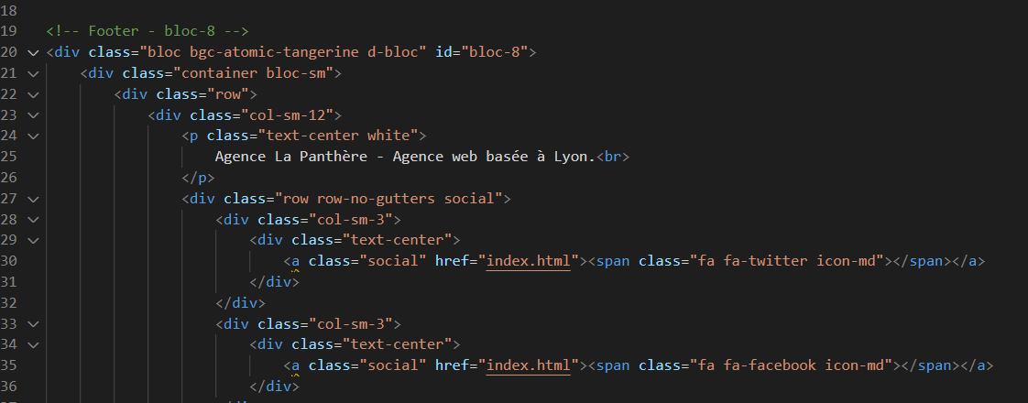

SEO | Il y a des mots cachés avec une taille de police de caractères très petite. | Dans la page source du site web on peut remarquer les très petits textes. | Ne jamais utiliser ce genre de techniques pour essayer d'affecter le SEO du site web. C'est une tentative de Black Hat. Il y a aussi un minimum à respecter de 12px, au-delà de 12px le texte n'est presque plus lisible donc problème d’accessibilité. | Suprimer les div concerné | https://support.google.com/webmasters/answer/66353?hl=en
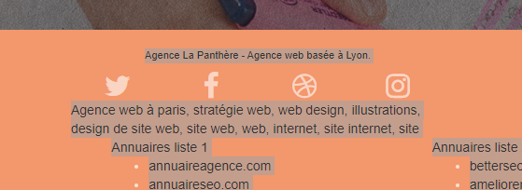

SEO / ACCESSIBILITE | Les descriptions alt des images sont mal configurées. | Les descriptions alt des images sont mal configurées.Dans le code HTML on peut voir les descriptions alt beaucoup trop longue et non cohérente.Les descriptions alt pour la lecture de robot pour les malvoyants | Les descriptions des images doivent avoir une description cohérente du contenu de l'image. | Configurer les descriptions images d'une façon appropriée. | https://blog.hubspot.com/marketing/image-alt-text

SEO / ACCESSIBILITE | Les listes annuaires du footer sont trop longues et de mauvaise qualité. | Les listes annuaires du footer sont trop longues. Il y an a trop. | Ajouter seulement des liens de qualité. | Laisser seulement les liens de qualité. | https://openclassrooms.com/fr/courses/5561431-augmentez-votre-trafic-grace-au-referencement-naturel-seo/5578346-augmentez-lautorite-de-votre-site
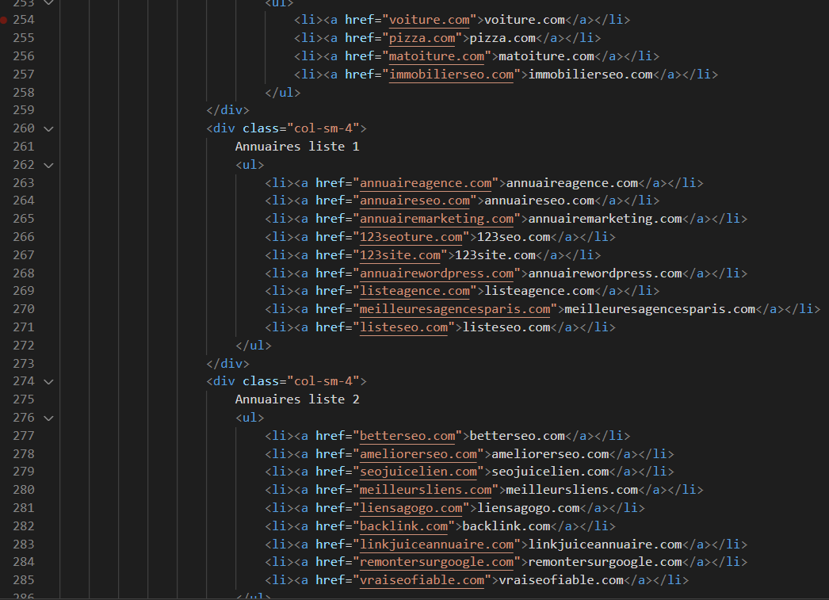

SEO / ACCESSIBILITE | <img alt="agence web, agence web paris, web design paris, stratégie web" src="img/title.png" /> Certains textes sont des images. | Les textes au-dessus du portfolio, en dessous de la bannière et en dessous des icons dans la section services sont des images. | Tous les textes devront être en plein texte et non en images. | Ajouter le texte en HTML et Css à la place de l'image, remplacer img alt par img src. | https://www.dummies.com/web-design-development/search-engine-optimization/avoid-embedded-text-in-images-for-seo/

SEO | <h1 class="text-center hero-bloc-text tc-white "> Agence La Panthère </h1> | L' heading du site web, le h1 ne contient que "Agence La Panthere" L'heading le plus important du site web, ne contient que le nom de l'agence. Notre cible est de monter d'un cran pour la recherche "Entreprise Web à Lyon" donc il serait préférable de mettre ces mots-clés dans l'heading. | Le heading du site web, le h1 doit contenir le nom de la page "Entreprise Web à Lyon". | Mettre les mots-clés les plus importants de la page dans l'heading h1. | https://yoast.com/how-to-use-headings-on-your-site/

SEO / ACCESSIBILITE | ot-lb"><img src="img/2.jpg" class="img-respo | Les noms de fichier des images n'ont aucun sens.Dans la page source du site on peut remarquer les images avec des noms comme : 1,2,3 etc. | Nommer les images avec des titres cohérents avec le contenu et le seo. | Renommer les images. | https://yoast.com/image-seo/

SEO / ACCESSIBILITE | Les images ne sont pas optimisées. | Les images mettent beaucoup de temps à se charger. | Optimiser toutes les images pour qu'elles se chargent plus rapidement. | Régler la taille des images puis les optimiser. | https://openclassrooms.com/fr/courses/5922626-optimisez-le-referencement-de-votre-site-seo-en-ameliorant-ses-performances-techniques/6055231-allegez-les-pages-de-votre-site

ACCESSIBILITE | hrome.svg" alt="paris web design logo agence web meilleure agence" height="40" /></a> | Le logo a le height configuré dans le HTML.Dans le code source on peut voir que le logo a un height=40. | Ne pas laisser de CSS inline. | Effacer l'height dans le HTML et configurer le CSS. | https://www.lifewire.com/avoid-inline-styles-for-css-3466846

ACCESSIBILITE | Il y a des images de type bmp. " data-lightbox="img/3.bmp" data-gallery | Certaines images dans la section portfolio sont de type bmp. | Ne pas laisser d'images bmp dans le site. | Les remplacer avec des png ou jpg. | https://guides.lib.umich.edu/c.php?g=282942&p=1885348#:~:text=bmp),also%20very%20large%20file%20sizes.

ACCESSIBILITE | Le texte en dessous des icons dans la section services est beaucoup trop petit. | On peut à peine lire les textes. | Les textes doivent être lisible. | Configurer le CSS pour les agrandir. | https://css-tricks.com/accessible-font-sizing-explained/
 | llery-1" data-caption="Refonte d'un site web pour un journal local" data-

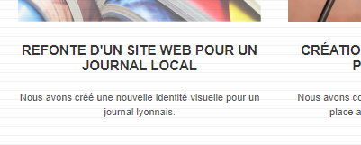

ACCESSIBILITE | İl y a beaucoup d'erreurs dans la validation Html de w3c. | Beaucoup d'erreur dans la validation html w3c. | le site web doit passer toutes les validations sans erreur. | Configurer le site de façon qu'il passe la validation sans erreur. | Consortium World Wide Web (W3C)
ACCESSIBILITE | İl y a beaucoup d'erreurs dans la validation CSS de w3c. | Beaucoup d'erreur dans la validation css w3c. | le site web doit passer toutes les validations sans erreur. | Configurer le site de façon qu'il passe la validation sans erreur. | Consortium World Wide Web (W3C)

ACCESSIBILITE | Le favicon du site prend beaucoup trop de temps à se charger. | Lorsqu'on lance le site web on peut voir dans la console de Google que le favicon met beaucoup trop de temps a se charger car c'est un jpg de taille 32x32. | Ajouter un favicon.ico de petite taille 16x16. | Changer le favicon avec un icon 16x16.

ACCESSIBILITE | Le style et-line met trop de temps à se charger. | Et-line et font-awesome se charge en meme temps, il faut preferer l'un ou l'autre. | Installer une seule police de caractères pour les icons, cela évitera un surchargement. | Effacer les icons et-line et mettre font-awesome à la place.

SEO | Analytics n'est pas installé. | Analytics n'est pas installé. | Installer analytics et configurer Analytics pour voir le comportement des visiteurs. | Installer analytics | https://openclassrooms.com/fr/courses/5561431-augmentez-votre-trafic-grace-au-referencement-naturel-seo/5604431-installez-les-bons-outils
SEO | Search console n'est pas configuré. | Search console n'est pas configuré. | Configurer search console pour l'indexation de la sitemap. | Configurer search console. | https://openclassrooms.com/fr/courses/5561431-augmentez-votre-trafic-grace-au-referencement-naturel-seo/5604431-installez-les-bons-outils
SEO | Il n'y a pas de sitemap. | Il n'y a pas de sitemap. | Chaque site web devrait avoir un sitemap indexé par les moteurs de recherche. | Créer un sitemap et l'indexer dans search console. | https://openclassrooms.com/fr/courses/5561431-augmentez-votre-trafic-grace-au-referencement-naturel-seo/5604431-installez-les-bons-outils
SEO | Google Map n'est pas configuré. | Lorsque l'on fait une recherche « l'agence La Panthere » sur Google on devrait voir à droite de la page de recherche certaines infos avec la map Google. | Chaque site web devrait être inscrit à google Map surtout si on vise à attirer les clients locaux. | Configurer Google My Business et Google Map. | https://support.google.com/business/answer/7091?hl=en
ACCESSIBILITE | Des phrases caché dans l'en tete | Dans la page autour du logo on peut remarquer les très petits textes. | Il y a aussi un minimum à respecter de 12px, au-delà de 12px le texte n'est presque plus lisible donc problème d’accessibilité. | Suprimer les div concerné | https://support.google.com/webmasters/answer/66353?hl=en

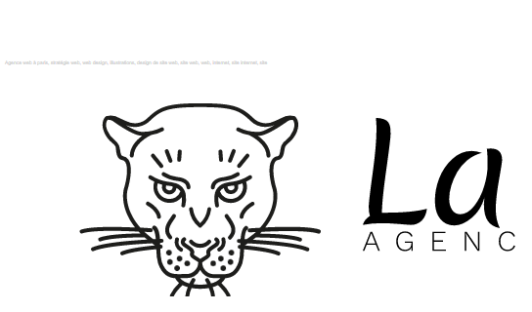

SEO | Il y a des phrases cachés dans la page 2 contact | La couleur du texte etait la meme que la couleur de la banniere | Aucune lisibilité donc problem pour l'accessibilité aussi. | Correction de la couleur dans le code css est recommandé. | https://support.google.com/webmasters/answer/66353?hl=en
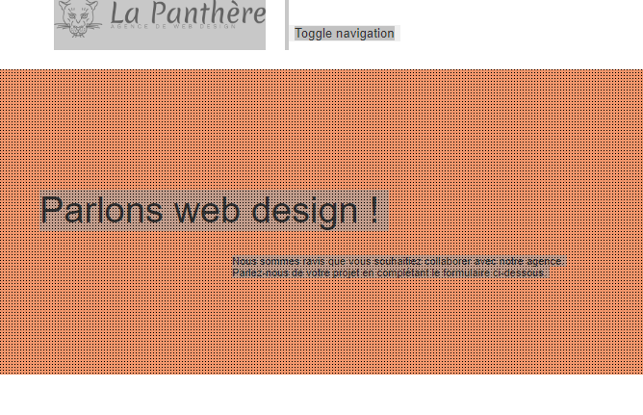

SEO et ACCESSIBILITE | Pas de h2 | La structure semantique n'est pas respecter, ont saute du h1 a h3. | Il faut toujour respecter une suite semantique afin d'optimisé l'accessibilité et la performance | Remplacer h3 par h2 | Sémantique - Glossaire MDN : définitions des termes du Web | MDN (mozilla.org)

